对账
订单号 | 入住日期 | 离店日期 | 应收 |  |  |  | ,
999224424527983 | 2023-08-18 | 2023-08-20 | 592 | 592.00 | 3424109 | 0 | ,3424109 | 直采
999224941376564 | 2023-08-17 | 2023-08-20 | 720 | 720.00 | 3547495 | 0 | ,3547495 | 直采
999225948215508 | 2023-08-18 | 2023-08-20 | 100.58 | 100.58 | 3760332 | 0 | ,3760332 | 直连
999225949841393 | 2023-08-19 | 2023-08-20 | 54.58 | 54.58 | 3760761 | 0 | ,3760761 | 直连
999225981588537 | 2023-08-17 | 2023-08-20 | 515.81 | 515.81 | 3766025 | 0 | ,3766025 | 直连
999226013266403 | 2023-08-18 | 2023-08-20 | 60.56 | 60.56 | 3774000 | 0 | ,3774000 | 直连
999226016796884 | 2023-08-18 | 2023-08-20 | 60.56 | 60.56 | 3775020 | 0 | ,3775020 | 直连
999226026344911 | 2023-08-19 | 2023-08-20 | 30.28 | 30.28 | 3776868 | 0 | ,3776868 | 直连
999226028838322 | 2023-08-18 | 2023-08-20 | 565.94 | 565.94 | 3777410 | 0 | ,3777410 | 直连
999226068841028 | 2023-08-17 | 2023-08-20 | 133.04 | 133.04 | 3788230 | 0 | ,3788230 | 直连
999226115334274 | 2023-08-18 | 2023-08-20 | 245.07 | 245.07 | 3794684 | 0 | ,3794684 | 直连
999226118509419 | 2023-08-17 | 2023-08-20 | 66.75 | 66.75 | 3795909 | 0 | ,3795909 | 直连
999226119125200 | 2023-08-18 | 2023-08-20 | 175.57 | 175.57 | 3796057 | 0 | ,3796057 | 直连
999226119224230 | 2023-08-18 | 2023-08-20 | 38.8 | 38.80 | 3796098 | 0 | ,3796098 | 直连
999226119277200 | 2023-08-18 | 2023-08-20 | 44.5 | 44.50 | 3796272 | 0 | ,3796272 | 直连
999226120586574 | 2023-08-18 | 2023-08-20 | 87.92 | 87.92 | 3797398 | 0 | ,3797398 | 直连
999226125101699 | 2023-08-19 | 2023-08-20 | 22.78 | 22.78 | 3798119 | 0 | ,3798119 | 直连
999226125272042 | 2023-08-18 | 2023-08-20 | 366.66 | 366.66 | 3798167 | 0 | ,3798167 | 直连
999226126999783 | 2023-08-19 | 2023-08-20 | 44.95 | 44.95 | 3798604 | 0 | ,3798604 | 直连
999226128705190 | 2023-08-19 | 2023-08-20 | 17.77 | 17.77 | 3798974 | 0 | ,3798974 | 直连
999226133310376 | 2023-08-18 | 2023-08-20 | 65.02 | 65.02 | 3800053 | 0 | ,3800053 | 直连
999226135929321 | 2023-08-18 | 2023-08-20 | 73.68 | 73.68 | 3800711 | 0 | ,3800711 | 直连
999226138411023 | 2023-08-19 | 2023-08-20 | 33.87 | 33.87 | 3801702 | 0 | ,3801702 | 直连
999226138623894 | 2023-08-19 | 2023-08-20 | 28.17 | 28.17 | 3801761 | 0 | ,3801761 | 直连
999226139706133 | 2023-08-19 | 2023-08-20 | 33.87 | 33.87 | 3802207 | 0 | ,3802207 | 直连
999226141054537 | 2023-08-19 | 2023-08-20 | 33.09 | 33.09 | 3802775 | 0 | ,3802775 | 直连
999226141055993 | 2023-08-19 | 2023-08-20 | 61.12 | 61.12 | 3802776 | 0 | ,3802776 | 直连
999226141482834 | 2023-08-19 | 2023-08-20 | 22.84 | 22.84 | 3802994 | 0 | ,3802994 | 直连
999226141692771 | 2023-08-19 | 2023-08-20 | 55.19 | 55.19 | 3803135 | 0 | ,3803135 | 直连
999226141845299 | 2023-08-19 | 2023-08-20 | 31.05 | 31.05 | 3803225 | 0 | ,3803225 | 直连
999226141913023 | 2023-08-19 | 2023-08-20 | 26.9 | 26.90 | 3803290 | 0 | ,3803290 | 直连
999226142555581 | 2023-08-19 | 2023-08-20 | 25.83 | 25.83 | 3803530 | 0 | ,3803530 | 直连
999226142630728 | 2023-08-19 | 2023-08-20 | 66.65 | 66.65 | 3803621 | 0 | ,3803621 | 直连
999226143157143 | 2023-08-19 | 2023-08-20 | 109.45 | 109.45 | 3803869 | 0 | ,3803869 | 直连
999226143237267 | 2023-08-19 | 2023-08-20 | 29.1 | 29.10 | 3803893 | 0 | ,3803893 | 直连
999226143638408 | 2023-08-19 | 2023-08-20 | 13.84 | 13.84 | 3803990 | 0 | ,3803990 | 直连
999226143722779 | 2023-08-19 | 2023-08-20 | 74.88 | 74.88 | 3804011 | 0 | ,3804011 | 直连
999226144165298 | 2023-08-19 | 2023-08-20 | 76.02 | 76.02 | 3804475 | 0 | ,3804475 | 直连
999226144448647 | 2023-08-19 | 2023-08-20 | 10.48 | 10.48 | 3804597 | 0 | ,3804597 | 直连
999226144690853 | 2023-08-19 | 2023-08-20 | 28.87 | 28.87 | 3804858 | 0 | ,3804858 | 直连
999226144857159 | 2023-08-19 | 2023-08-20 | 54.04 | 54.04 | 3805092 | 0 | ,3805092 | 直连
999226144862838 | 2023-08-19 | 2023-08-20 | 182.46 | 182.46 | 3805095 | 0 | ,3805095 | 直连
999226145092155 | 2023-08-19 | 2023-08-20 | 275.03 | 275.03 | 3805354 | 0 | ,3805354 | 直连
999226145176018 | 2023-08-19 | 2023-08-20 | 84.18 | 84.18 | 3805400 | 0 | ,3805400 | 直连
999226145267208 | 2023-08-19 | 2023-08-20 | 28.39 | 28.39 | 3805444 | 0 | ,3805444 | 直连
999226145353054 | 2023-08-19 | 2023-08-20 | 17.8 | 17.80 | 3805623 | 0 | ,3805623 | 直连
999226145527713 | 2023-08-19 | 2023-08-20 | 54.18 | 54.18 | 3805708 | 0 | ,3805708 | 直连
999226145850207 | 2023-08-19 | 2023-08-20 | 35.51 | 35.51 | 3806023 | 0 | ,3806023 | 直连
999226146424556 | 2023-08-19 | 2023-08-20 | 9.59 | 9.59 | 3806679 | 0 | ,3806679 | 直连
999226146429280 | 2023-08-19 | 2023-08-20 | 49.55 | 49.55 | 3806683 | 0 | ,3806683 | 直连
999226146846914 | 2023-08-19 | 2023-08-20 | 16.43 | 16.43 | 3806950 | 0 | ,3806950 | 直连

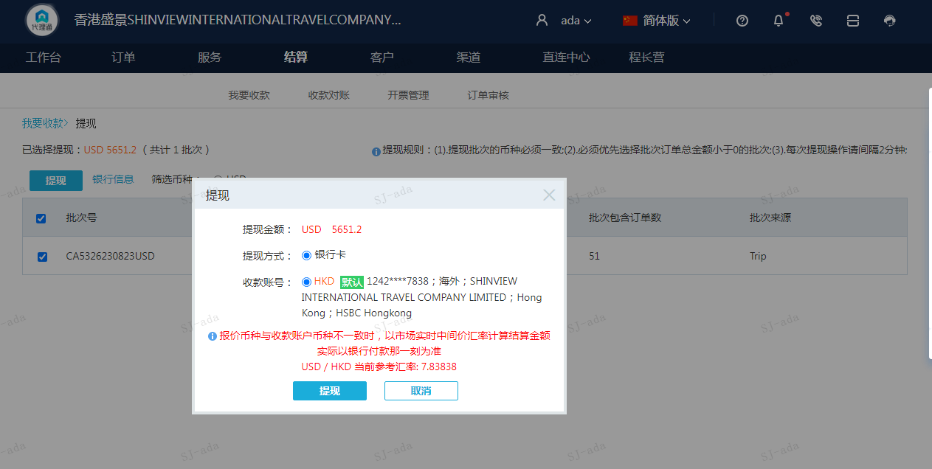
 |  |  | 5651.2
 |  |  | USD 5651.2

A230823091505911 | 4339.2 | 34012.3
A230823091611911 | 1312 | 10283.95
USD / HKD 当前参考汇率: 7.83838 | 5651.2 | 44296.25
总计： 5651.2 USD/ 44296.25 HKD

